WP 구조
Style sheet
Logo
Header contents
header.php
로고,메뉴,이미지,슬라이더등의 상단 컨텐츠를 포함하는 영역

Menu
Menu
Menu

Main Contents
Sidebar Contents

메인 - single.php / page.php / archive.php
사이트의 메인 컨텐츠를 보여주는 곳으로 다양한 디자인을 통해 제작됨

sidebar.php
좌,우 또는 아래쪽에 배치하여 메인 컨텐츠를 보조하여 부가적인 메뉴와 정보들을 보여주는 곳으로 주로 메뉴와 상태,위젯등이 위치함

footer.php
사이트 하단에 최종적으로 회사 정보나 저작권 관련 정보를 보여줌

style.css
사이트 전체적인 디자인과 디스플레이를 관장하는 곳으로 style.css를 기준으로 다양한 스타일 시트를 포함함
푸터

Style sheet
Logo
Header contents
header.php
Menu
Menu
Menu
아래 파일이 존재하는 경우, 우선적으로 적용됨

Main Contents
Sidebar Contents
sidebar.php

single.php
attachment.php

single-post.php
single-Sposttype.php

page.php
page-Sslug.php

page-Sid.php

Scustom.php
archive.php
autbor.php

category.php

taxonomy.php
date.php

tag.php
archive-Sposttype.php

푸터
footer.php

style.css

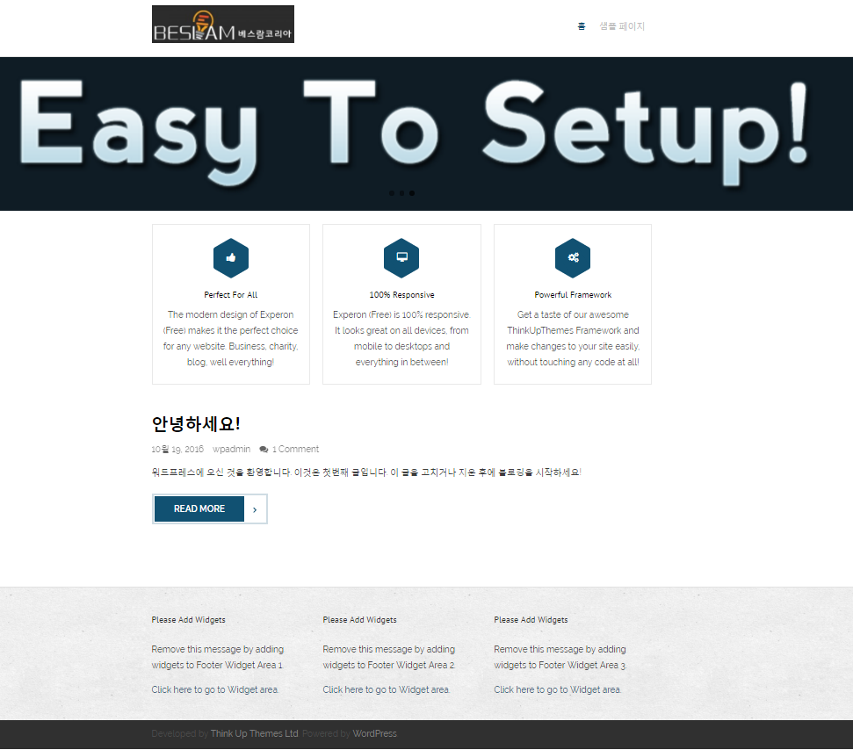
사이트 아이덴티티

Homepage

위젯 > footer colum

웹마스터도구
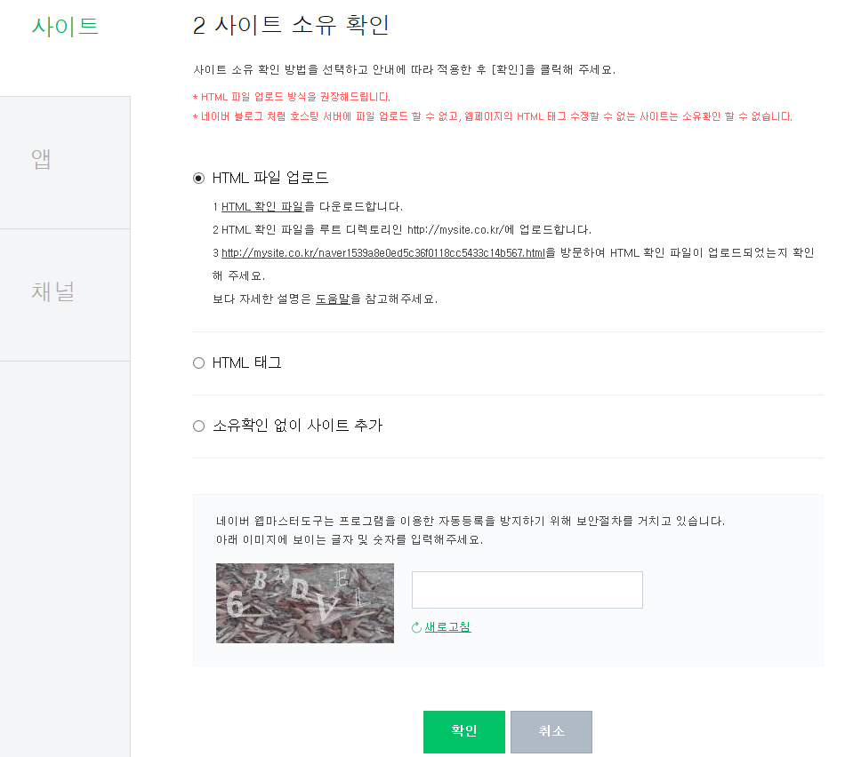
웹마스터도구
 | 검색엔진에서 제공하는 도구로 검색노출이 잘 될 수 있도록 검색엔지과 동기화시켜주는 tool
 | 검색노출이 필요한 사이트는 아래 검색엔진들에 모두 등록한다.
 | 관련 플러그인은 검색엔진의 웹서치 로봇의 방문을 기다리지 않고 다이렉트로 노출등록해준다

 | 1. google - https://www.google.com/webmasters/tools/home?hl=ko
 |  | 구글 웹마스터도구 사이트를 방문하여 로그인을 한 이후에 접속을 하게 되면 아래와 같은 화면이 나타납니다.
 |  | 웹사이트에 자신의 site URL를 등록한다.
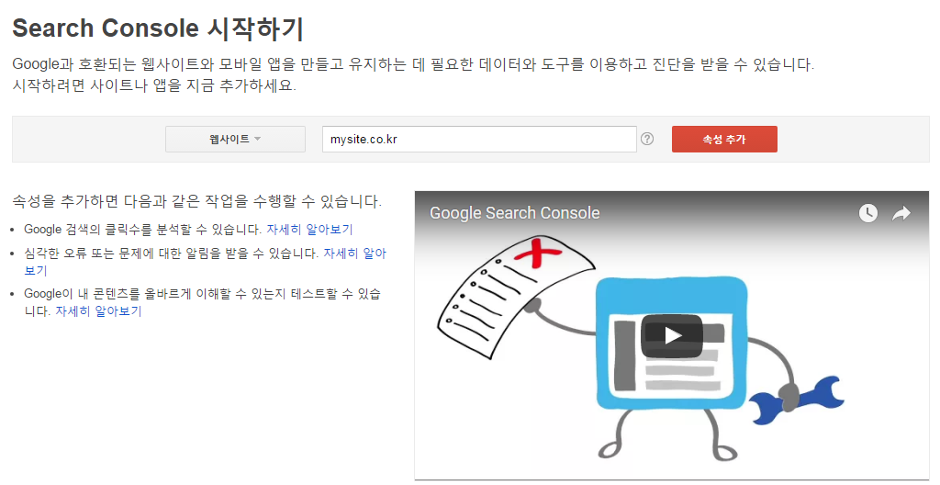

 |  | 1. 구글에서 제공하는 HTML file을 Donwload 받는다.
 |  | 2. FTP program을 이용하여 사이트 root folder에 HTML file를 upload한다.
 |  | 3. 아래 link를 웹브라우저에 입력하여 해당 페이지가 열리는지 확인한다.
 |  | 4. 로봇이 아닙니다를 check후 확인을 선택한다.
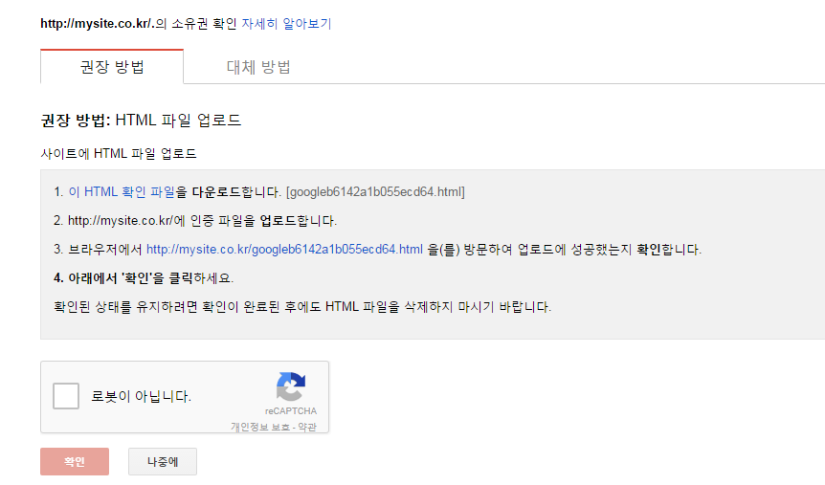

 | 2. 네이버 - http://webmastertool.naver.com/board/main.naver
 |  | 웹마스터도구 페이지에 접속한후 네이버 ID로 로그인 후 사이트 추가를 선택한다.
 |  | 사이트 URL 입력 후 확인을 선택한다.
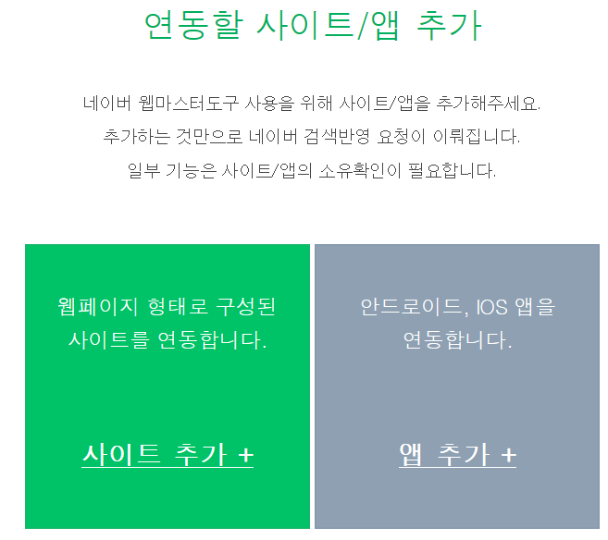
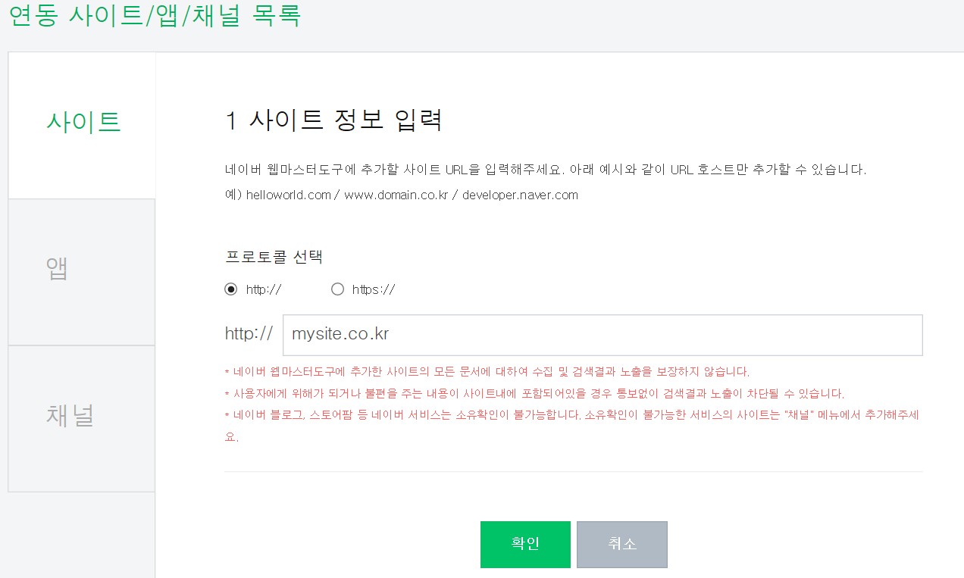

 |  | HTML 파일 업로드 방식은 구글과 동일함
 |  | HTML 태그는 홈페이지 <head> 센션에 네이버에서 제공하는 메타태그를 추가하는 방식이다.

SNS 연동
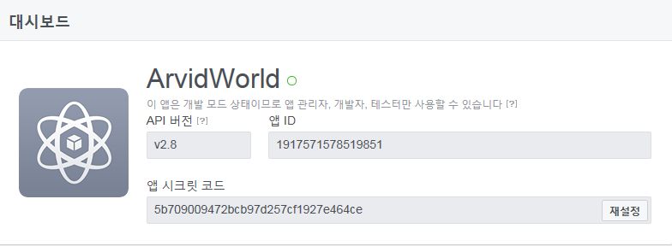
SNS 연동 - 워드프레스 Post의 자동발행
 | 워드프레스에서 발행되는 블로그 포스트를 자동으로 SNS에도 발행함
 | 보통 SNS의 앱ID, 앱 시크릿코드, API 키의 정보가 필요함. 아무나 내 페이스북을 사용하지 못하도록
 | 보안차원에서 앱ID, 시크릿코드, API키등이 일치해야 페이스북을 사용할수 있도록 제한하는 것입니다.
 | API ( Application Programming Interface)
 |  | 응용프로그램의 인터페이스를 의미하며, 파일, 문자 , 제어 등을 위한 인터페이스가 제공됩니다.

 | 1. 페이스북
 |  | 로그인 상태에서 먼저 페이스북 개발자사이트에 접속하여 개발자 등록을 마칩니다.
 |  | https://developers.facebook.com/ |  | ID | 01062968317
 |  |  |  | PW | ilovehwa0311
 |  | 개발자 등록
 |  |  | 개발자 화면에서 [시작하기] 선택

 |  |  | Popup 창에서 '예'를 선택 후 등록 버튼을 선택한다.
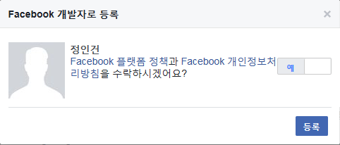

 |  |  | [앱 ID 만들기] 선택

 |  |  | 아래 정보들을 입력하고, [앱 ID 만들기] 선택
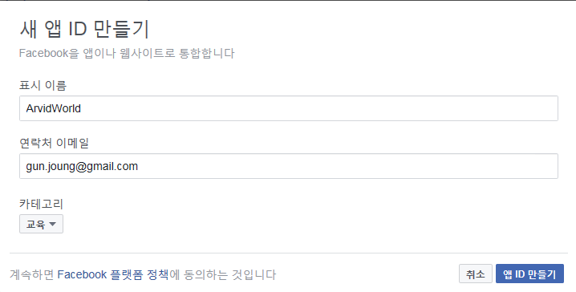

 |  |  | 보안 문자를 입력 후 [제출]를 선택한다.
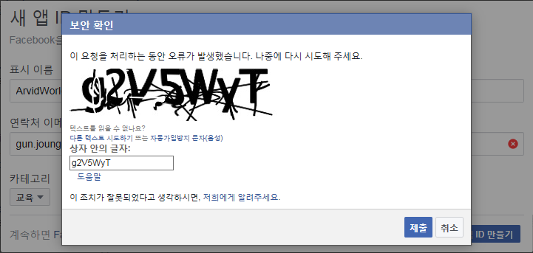

 |  |  | 등록 완료 후 대시보드를 확인하면, 아래와 같이 API 버전, 앱 ID, 앱 시크릿 코드를 확인할 수 있다.
 |  |  | 앱 시크릿 코드는 [보기] 버튼을 눌러 코드값을 확인 할 수 있다.
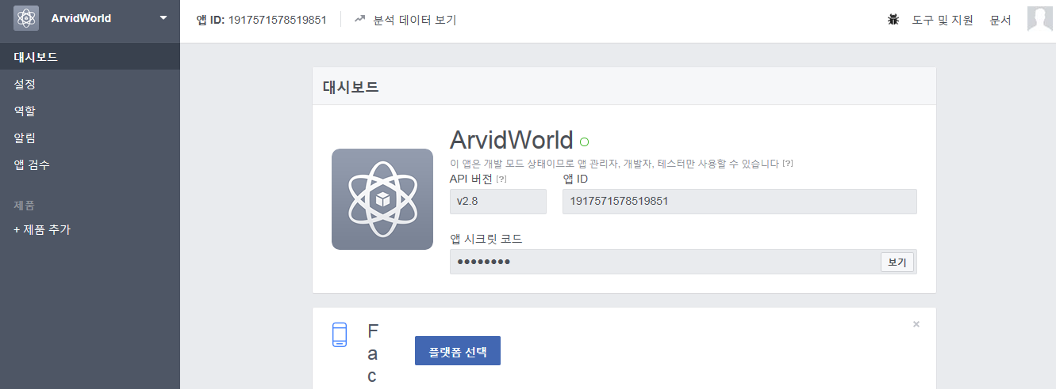

 |  |  | 왼쪽 메뉴에서 [설정]을 선택하고, 앱 도메인을 입력 후, 하단 [플렛폼 추가]를 선택한다.
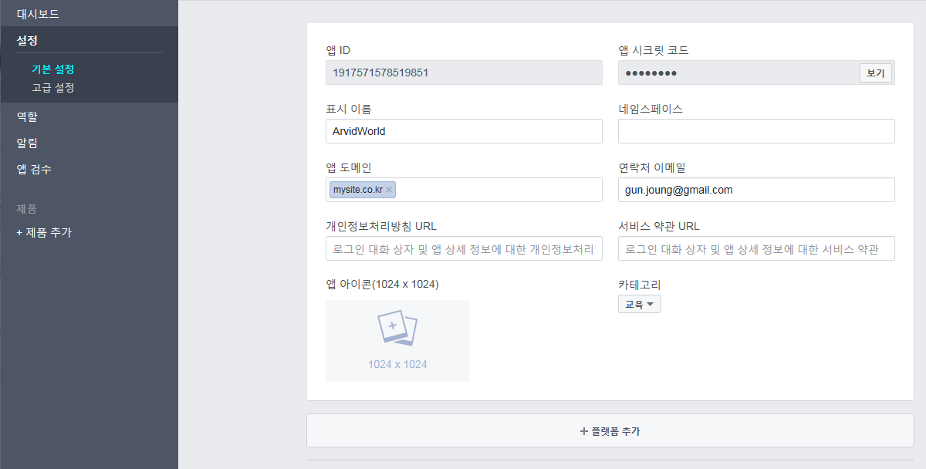

 |  |  | 플렛폼 선택 창에서 웹사이트를 더블 클릭한다.
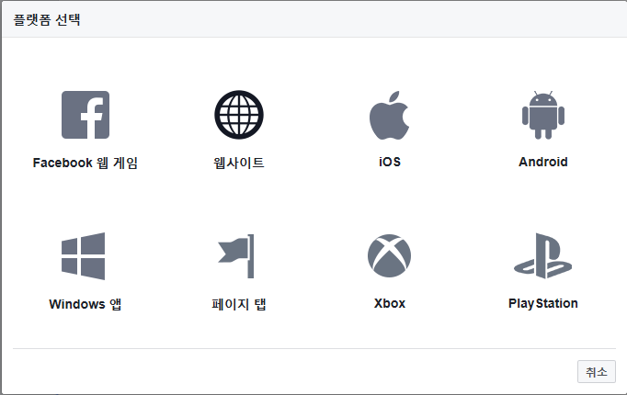

 |  |  | 앱 도메인에 www가 있는 주소와 없는 주소를 모두 입력한다.
 |  |  | 하단의 사이트 URL에 사이트 주소를 입력하고 변경 내용을 저장한다.
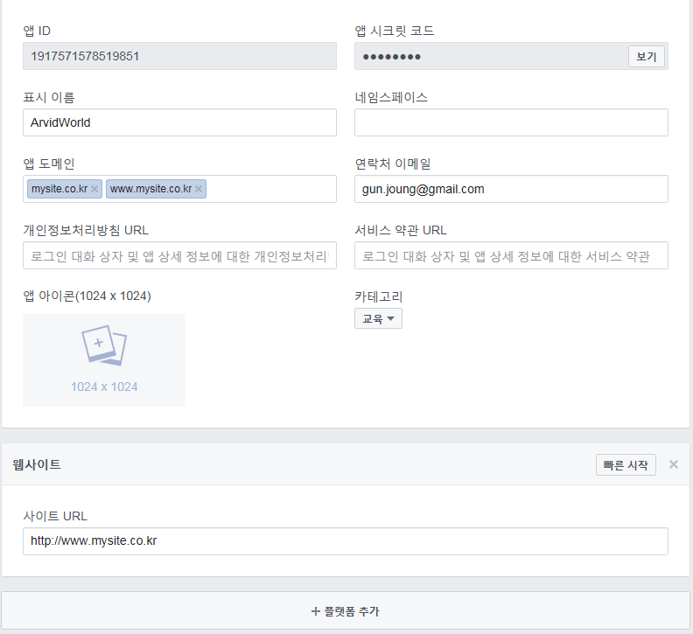

 |  | 앱 검수 메뉴에서 모든 권한을 [예]로 설정한다.
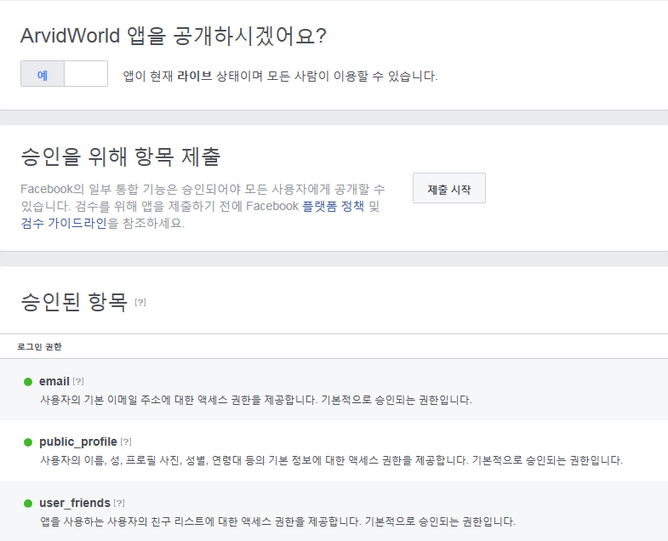

 |  | 모든 설정이 완료 되었으며, 대시보드의 아래 정보를 이용하여 SNS 플러그인에서 등록하면 됨

Cafe24
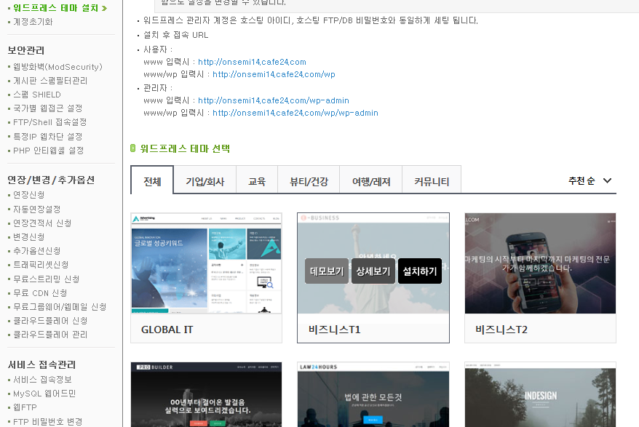
Café24 호스팅 구매
 | WP 사용을 위해서 아래와 같은 서버 환경으로 구매한다.

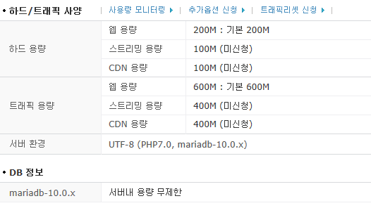

카페 24에서 PHP 버전 변경하기
 | 사이트 속도 향상을 위해 PHP 7.0으로 변경하는 것이 좋습니다.
 | PHP 7.0으로 변경할 경우 데이터, DB 모두 초기화되므로 반드시 백업을 받아놓고 시작하시기 바랍니다
 | 우커머스의 경우 PHP v5.6, MySQL v5.6 이상이 recommand 사양임

 | 1. DB 백업
 |  | 로그인 후 계정관리>백업받기/올리기를 선택하고, DB 백업받기를 선태하면 아래와 같은 화면이 나옴
 |  | 백업받기 선택하면 백업파일경로로 백업이 진행됨
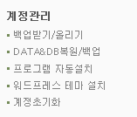

 | 2. cafe24 Login후 나의 서비스관리 연장/변경/추가옵션의 변경신청 선택
 |  | 여러 아이디가 있는 경우 상단의 “내가 신청한 아이디 목록”에서 해당 아이디 선택 > 연장/변경/추가옵션 > 변경신청
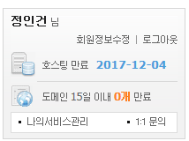
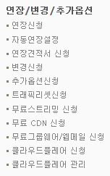

 |  | PHP 7.0을 선택하고 변경신청을 선택함
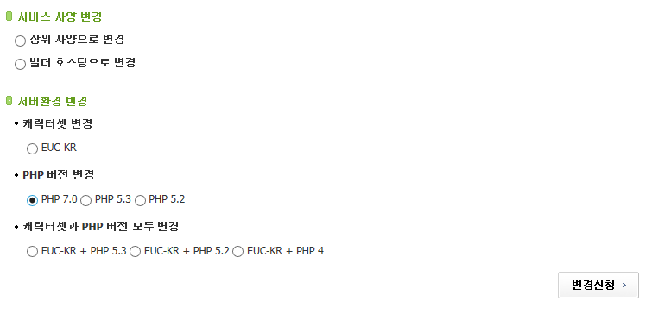

 |  | FTP 비번을 입력하고 아래와 같이 check box를 선택 후 변경 선택
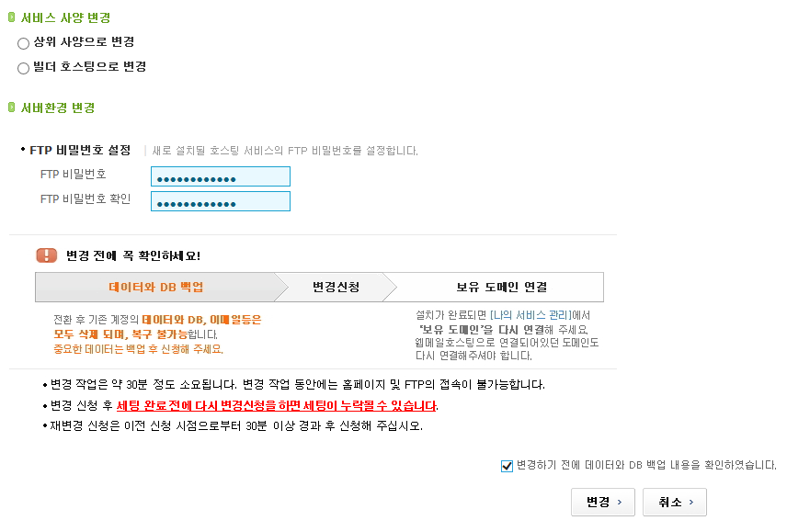

 |  | 아래와 같은 재확인 box가 나오며, 예를 선택함
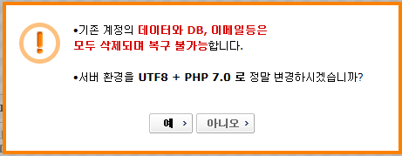

 | 3. DB 백업 복원
 |  | 계정관리의 DATA&DB복원/백업 을 선택한다.
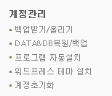

 |  | DB / 복원하기를 선택 후 실행을 선택함

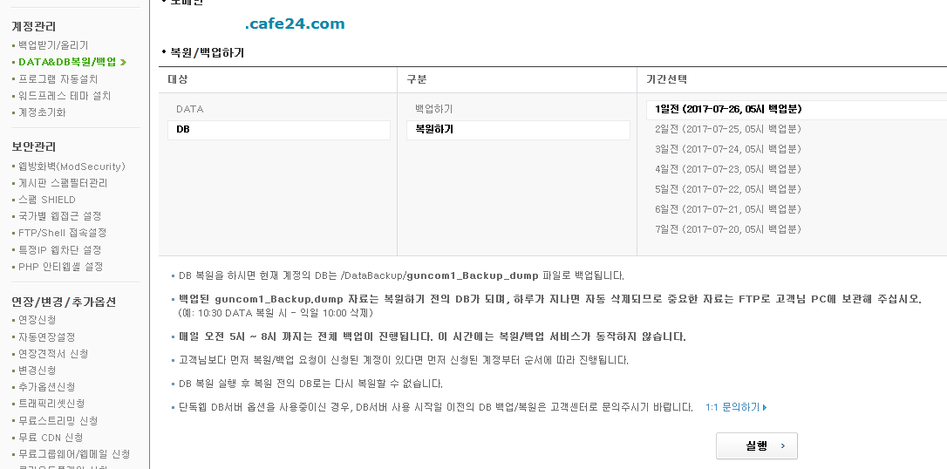

카페 24에서 WP 설치 및 테마 설치
 | WP 설치 - WP만 설치되고, 테마도 같이 설치시에는 테마 설치에서 WP까지 같이 설치하는 것이 좋다
 |  | 나의서비스관리 선택 후, 프로그램 자동설치를 선택한다.

 |  | 워드프레스를 선택하고 설치하기를 선택한다.
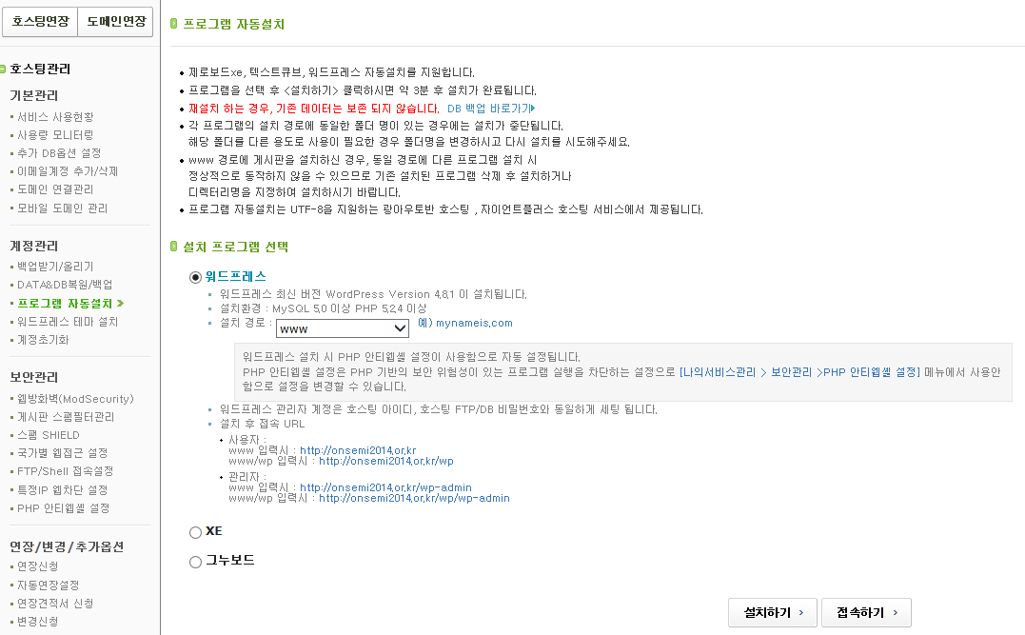

 | WP 테마 설치 - 테마에 맞춰 WP도 같이 설치되므로, 테마에 optimize가 되어 설치된다.
 |  | 나의서비스관리 선택 후, 워드프레스 테마 설치를 선택한다.
 |  | 워드프레스 테마 선택에서 원하는 테마에 마우스를 올리면 아래와 같이 설치하기 메뉴가 활성화 됨

WP 설정
1. 업로드 파일 형식 추가 지원
 | 워드프레스는 지원하지 못하는 형식의 파일은 업로드가 안됨.
 | 이를 추가하기 위해서는 Plug-in이나 function.php에 code를 추가해야 함

 | 1) Plug-in 사용 방법
 |  | 아래 link의 WP Add Mime Types 플러그인 설치
 |  |  | https://ko.wordpress.org/plugins/wp-add-mime-types/
 |  | “관리자화면-설정-Mime Type Settings” 화면으로 가서 화면의 하단 “Add Values” 에 다음과 같이 입력, 저장.
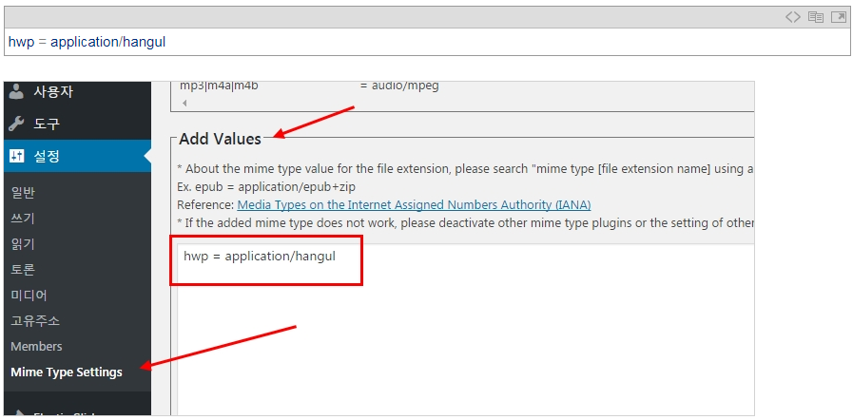

 |  |  | 입력한 값의 앞 단어는 원하는 파일의 확장자 이고, 뒤 문구는 해당 파일의 mime type 입니다.

 | 2) function.php 수정 방법
 |  | 이 설정은 관리자에게만 해당되므로, 다른 사용자(에디터,저자 등)는 사용 할 수 없습니다.

 |  | 내 테마 차일드 테마의 functions.php 파일의 하단에 아래의 코드를 입력
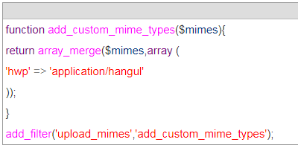

 |  | 내 사이트의 wp-config.php 파일의 하단에 다음 코드를 입력
 |  |  | define('ALLOW_UNFILTERED_UPLOADS', true );

